Продукты
 | Мастерская настоящего вкуса ДОБРО
 | 100% натуральный шоколад ручной работы. Без сахара, на меду.
 | Прайс от 21.02.2018
№ | Название шоколада | Вес | Рекомендованная розничная цена | От 5000 руб. | От 10000 руб. | От 45000 руб. | ВАШ ЗАКАЗ ↓ | Сумма заказа | Ваша чистая прибыль с продаж
 |  | Минимальный заказ 5000 руб. |  |  |  |  |  | 0р. | 0р.
Шоколад на меду, 90 гр
1 | Шоколад Горький, 72% какао (классический) | 90 гр | 240р. | 159р. | 138р. | 133р. |  | 0р. | 0р.
2 | Шоколад горький, 72% на меду С кофе, ванилью, корицей | 90 гр | 270р. | 185р. | 161р. | 155р. |  | 0р. | 0р.
3 | Шоколад горький, 72% на меду С инжиром и грецким орехом | 90 гр | 270р. | 186р. | 162р. | 156р. |  | 0р. | 0р.
4 | Шоколад горький, 72% на меду С кедровым орехом | 90 гр | 290р. | 199р. | 173р. | 167р. |  | 0р. | 0р.
5 | Шоколад горький, 72% на меду С мандарином и корицей | 90 гр | 250р. | 171р. | 149р. | 144р. |  | 0р. | 0р.
6 | Шоколад горький, 72% на меду С орехом пекан | 90 гр | 305р. | 212р. | 184р. | 178р. |  | 0р. | 0р.
7 | Шоколад горький, 72% на меду С тыквенной семечкой | 90 гр | 230р. | 158р. | 137р. | 132р. |  | 0р. | 0р.
8 | Шоколад горький, 72% на меду С фиником и кунжутом | 90 гр | 270р. | 185р. | 161р. | 155р. |  | 0р. | 0р.
9 | Шоколад горький, 72% на меду С фисташкой и гималайской солью | 90 гр | 305р. | 212р. | 184р. | 178р. |  | 0р. | 0р.
10 | Шоколад горький, 72% на меду С цветочной пыльцой | 90 гр | 270р. | 185р. | 161р. | 155р. |  | 0р. | 0р.
11 | Шоколад горький, 72% на меду С чёрным виноградом | 90 гр | 230р. | 160р. | 139р. | 134р. |  | 0р. | 0р.
12 | Шоколад горький, 72% на меду С ягодой годжи | 90 гр | 270р. | 186р. | 162р. | 156р. |  | 0р. | 0р.
13 | Шоколад горький, 72% на меду Со сладким миндалём | 90 гр | 270р. | 185р. | 161р. | 155р. |  | 0р. | 0р.
14 | Шоколад горький, 72% на меду С мятой | 90 гр | 250р. | 171р. | 149р. | 144р. |  | 0р. | 0р.
15 | Шоколад горький, 72% на меду С красным перцем Эспелет | 90 гр | 270р. | 185р. | 161р. | 155р. |  | 0р. | 0р.
16 | Шоколад Молочный, 54% какао на меду (классический) | 90 гр | 240р. | 167р. | 145р. | 140р. |  | 0р. | 0р.
17 | Шоколад Молочный, 54% какао на меду с кофе и кардамоном | 90 гр | 270р. | 185р. | 161р. | 155р. |  | 0р. | 0р.
18 | Шоколад Молочный, 54% какао на меду с фундуком | 90 гр | 270р. | 185р. | 161р. | 155р. |  | 0р. | 0р.
19 | Шоколад Молочный, 54% какао на меду с масалой | 90 гр | 270р. | 185р. | 161р. | 155р. |  | 0р. | 0р.
20 | Шоколад Молочный, 54% какао на меду с кедровым орехом | 90 гр | 290р. | 199р. | 173р. | 167р. |  | 0р. | 0р.
Шоколад на пекмезе, 90 гр |  |  |  |  |  |  |  | 0р. | 0р.
21 | Шоколад Горький, 72% какао на пекмезе (классический) | 90 гр | 270р. | 171р. | 149р. | 144р. |  | 0р. | 0р. | Новинка! Цена снижена!
22 | Шоколад Горький, 72% какао на пекмезе с белым кунжутом | 90 гр | 270р. | 171р. | 149р. | 144р. |  | 0р. | 0р. | Новинка! Цена снижена!
23 | Шоколад Горький, 72% какао на пекмезе с чёрным кунжутом | 90 гр | 270р. | 171р. | 149р. | 144р. |  | 0р. | 0р. | Новинка! Цена снижена!
24 | Шоколад Горький, 72% какао на пекмезе с маком | 90 гр | 270р. | 171р. | 149р. | 144р. |  | 0р. | 0р. | Новинка! Цена снижена!
25 | Шоколад Горький, 72% какао на пекмезе с кокосом | 90 гр | 270р. | 171р. | 149р. | 144р. |  | 0р. | 0р. | Новинка! Цена снижена!
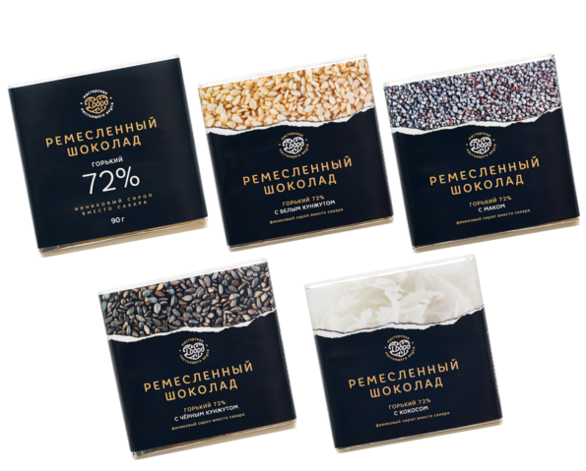
Шоколад на меду, 50 гр |  |  |  |  |  |  |  | 0р. | 0р.
26 | Шоколад Горький, 72% какао (классический) | 50 гр | 165р. | 114р. | 99р. | 96р. |  | 0р. | 0р.
27 | Шоколад горький, 72% на меду С кофе, ванилью, корицей | 50 гр | 195р. | 137р. | 119р. | 115р. |  | 0р. | 0р.
28 | Шоколад горький, 72% на меду С инжиром и грецким орехом | 50 гр | 185р. | 125р. | 109р. | 105р. |  | 0р. | 0р.
29 | Шоколад горький, 72% на меду С кедровым орехом | 50 гр | 185р. | 125р. | 109р. | 105р. |  | 0р. | 0р.
30 | Шоколад горький, 72% на меду С мандарином и корицей | 50 гр | 185р. | 125р. | 109р. | 105р. |  | 0р. | 0р.
31 | Шоколад горький, 72% на меду С орехом пекан | 50 гр | 195р. | 137р. | 119р. | 115р. |  | 0р. | 0р.
32 | Шоколад горький, 72% на меду С тыквенной семечкой | 50 гр | 165р. | 114р. | 99р. | 96р. |  | 0р. | 0р.
33 | Шоколад горький, 72% на меду С фиником и кунжутом | 50 гр | 185р. | 125р. | 109р. | 105р. |  | 0р. | 0р.
34 | Шоколад горький, 72% на меду С фисташкой и гималайской солью | 50 гр | 195р. | 137р. | 119р. | 115р. |  | 0р. | 0р.
35 | Шоколад горький, 72% на меду С цветочной пыльцой | 50 гр | 185р. | 125р. | 109р. | 105р. |  | 0р. | 0р.
36 | Шоколад горький, 72% на меду С чёрным виноградом | 50 гр | 165р. | 114р. | 99р. | 96р. |  | 0р. | 0р.
37 | Шоколад горький, 72% на меду С ягодой годжи | 50 гр | 185р. | 125р. | 109р. | 105р. |  | 0р. | 0р.
38 | Шоколад горький, 72% на меду Со сладким миндалём | 50 гр | 185р. | 125р. | 109р. | 105р. |  | 0р. | 0р.
39 | Шоколад горький, 72% на меду С мятой | 50 гр | 185р. | 125р. | 109р. | 105р. |  | 0р. | 0р.
40 | Шоколад горький, 72% на меду С красным перцем Эспелет | 50 гр | 195р. | 137р. | 119р. | 115р. |  | 0р. | 0р.
41 | Шоколад Молочный, 54% какао на меду (классический) | 50 гр | 165р. | 114р. | 99р. | 96р. |  | 0р. | 0р.
42 | Шоколад Молочный, 54% какао на меду с кофе и кардамоном | 50 гр | 185р. | 125р. | 109р. | 105р. |  | 0р. | 0р.
43 | Шоколад Молочный, 54% какао на меду с фундуком | 50 гр | 185р. | 125р. | 109р. | 105р. |  | 0р. | 0р.
44 | Шоколад Молочный, 54% какао на меду с масалой | 50 гр | 185р. | 125р. | 109р. | 105р. |  | 0р. | 0р.
45 | Шоколад Молочный, 54% какао на меду с кедровым орехом | 50 гр | 185р. | 125р. | 109р. | 105р. |  | 0р. | 0р.
Шоколад на пекмезе, 50 гр |  |  |  |  |  |  |  | 0р. | 0р.
46 | Шоколад Горький, 72% какао на пекмезе (классический) | 50 гр | 185р. | 121р. | 105р. | 101р. |  | 0р. | 0р. | Новинка! Цена снижена!
47 | Шоколад Горький, 72% какао на пекмезе с белым кунжутом | 50 гр | 185р. | 121р. | 105р. | 101р. |  | 0р. | 0р. | Новинка! Цена снижена!
48 | Шоколад Горький, 72% какао на пекмезе с чёрным кунжутом | 50 гр | 185р. | 121р. | 105р. | 101р. |  | 0р. | 0р. | Новинка! Цена снижена!
49 | Шоколад Горький, 72% какао на пекмезе с маком | 50 гр | 185р. | 121р. | 105р. | 101р. |  | 0р. | 0р. | Новинка! Цена снижена!
50 | Шоколад Горький, 72% какао на пекмезе с кокосом | 50 гр | 185р. | 121р. | 105р. | 101р. |  | 0р. | 0р. | Новинка! Цена снижена!
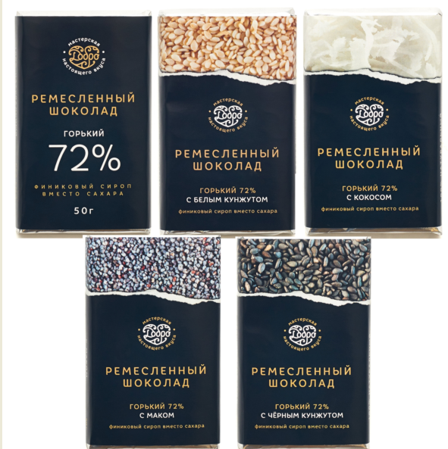
Фигурный шоколад |  |  |  |  |  |  |  | 0р. | 0р.
51 | Шоколад горький "Ёлочка" С мандарином и корицей | 50 гр | 209р. | 160р. | 139р. | 134р. |  | 0р. | 0р.
52 | Шоколад тёмный на пекмезе "Сердце" | 75 гр | 239р. | 183р. | 159р. | 153р. |  | 0р. | 0р.
55 | Шоколад молочный на меду "Восьмерка" | 75 гр | 239р. | 183р. | 159р. | 153р. |  | 0р. | 0р.
НАБОРЫ шоколадные, 250 гр |  |  |  |  |  |  |  | 0р. | 0р.
56 | Набор шоколада 5 по 50 гр №1 (соль,кедр,пекан,миндаль,инжир) | 250 гр | 995р. | 684р. | 595р. | 574р. |  | 0р. | 0р.
57 | Набор шоколада 5 по 50 гр №2 (изюм,мята,годжи,финик,класс) | 250 гр | 935р. | 638р. | 555р. | 536р. |  | 0р. | 0р.
58 | Набор шоколада 5 по 50 гр №3 (мандар,перец,кофе,мята,масала) | 250 гр | 995р. | 684р. | 595р. | 574р. |  | 0р. | 0р.
59 | Набор шоколада 5 по 50 гр №4 (молоч:класс,масала,фундук,кардам,кедр) | 250 гр | 955р. | 650р. | 565р. | 545р. |  | 0р. | 0р.
60 | Набор шоколада 5 по 50 гр №5 (пекмез:класс,кокос,кунж б, кунж ч, мак) | 250 гр | 975р. | 638р. | 555р. | 536р. |  | 0р. | 0р.
Шоколад горький, 100%, 220 гр |  |  |  |  |  |  |  | 0р. | 0р.
61 | Шоколад горький 100% | 220 гр | 295р. | 219р. | 190р. | 183р. |  | 0р. | 0р.
Кусковой шоколад на меду, 1кг |  |  |  |  |  |  |  | 0р. | 0р.
62 | Шоколад Горький, 72% какао на меду (классический) | 1 кг | 1,550р. | 1,104р. | 960р. | 926р. |  | 0р. | 0р.
63 | Шоколад горький, 72% на меду С кофе, ванилью, корицей | 1 кг | 2,180р. | 1,564р. | 1,360р. | 1,312р. |  | 0р. | 0р.
64 | Шоколад горький, 72% на меду С кедровым орехом | 1 кг | 2,230р. | 1,599р. | 1,390р. | 1,341р. |  | 0р. | 0р.
65 | Шоколад горький, 72% на меду С мандарином и корицей | 1 кг | 1,670р. | 1,196р. | 1,040р. | 1,004р. |  | 0р. | 0р.
66 | Шоколад горький, 72% на меду С тыквенной семечкой | 1 кг | 1,500р. | 1,070р. | 930р. | 897р. |  | 0р. | 0р.
67 | Шоколад горький, 72% на меду С фисташкой и гималайской солью | 1 кг | 2,450р. | 1,760р. | 1,530р. | 1,476р. |  | 0р. | 0р.
68 | Шоколад горький, 72% на меду С цветочной пыльцой | 1 кг | 1,900р. | 1,369р. | 1,190р. | 1,148р. |  | 0р. | 0р.
69 | Шоколад горький, 72% на меду С ягодой годжи | 1 кг | 1,850р. | 1,323р. | 1,150р. | 1,110р. |  | 0р. | 0р.
70 | Шоколад горький, 72% на меду С мятой | 1 кг | 1,670р. | 1,196р. | 1,040р. | 1,004р. |  | 0р. | 0р.
71 | Шоколад горький, 72% на меду С красным перцем Эспелет | 1 кг | 2,160р. | 1,553р. | 1,350р. | 1,303р. |  | 0р. | 0р.
72 | Шоколад Молочный, 54% какао на меду (классический) | 1 кг | 1,585р. | 1,139р. | 990р. | 955р. |  | 0р. | 0р.
73 | Шоколад Молочный, 54% какао на меду с кофе и кардамоном | 1 кг | 1,920р. | 1,380р. | 1,200р. | 1,158р. |  | 0р. | 0р.
74 | Шоколад Молочный, 54% какао на меду с масалой | 1 кг | 1,795р. | 1,288р. | 1,120р. | 1,081р. |  | 0р. | 0р.
75 | Шоколад Молочный, 54% какао на меду с кедровым орехом | 1 кг | 2,230р. | 1,599р. | 1,390р. | 1,341р. |  | 0р. | 0р.
Кусковой шоколад на пекмезе, 1кг |  |  |  |  |  |  |  | 0р. | 0р.
76 | Шоколад Горький, 72% какао на пекмезе (классический) | 1 кг | 1,970р. | 1,392р. | 1,210р. | 1,168р. |  | 0р. | 0р.
77 | Шоколад Горький, 72% какао на пекмезе с белым кунжутом | 1 кг | 1,900р. | 1,323р. | 1,150р. | 1,110р. |  | 0р. | 0р.
78 | Шоколад Горький, 72% какао на пекмезе с кокосом | 1 кг | 1,900р. | 1,323р. | 1,150р. | 1,110р. |  | 0р. | 0р.
79 | Шоколад Горький, 72% какао на пекмезе с маком | 1 кг | 1,900р. | 1,323р. | 1,150р. | 1,110р. |  | 0р. | 0р.
80 | Шоколад Горький, 72% какао на пекмезе с чёрным кунжутом | 1 кг | 1,900р. | 1,323р. | 1,150р. | 1,110р. |  | 0р. | 0р.
Крем-мёд и натуральные сладости |  |  |  |  |  |  |  | 0р. | 0р.
81 | Горный крем-мёд с курагой | 300 гр | 350р. | 242р. | 210р. | 203р. |  | 0р. | 0р.
82 | Горный крем-мёд с имбирём | 270 гр | 350р. | 242р. | 210р. | 203р. |  | 0р. | 0р.
83 | Горный крем-мёд с вишней | 300 гр | 350р. | 242р. | 210р. | 203р. |  | 0р. | 0р.
84 | Горный крем-мёд с черникой | 300 гр | 350р. | 242р. | 210р. | 203р. |  | 0р. | 0р.
85 | Горный крем-мёд с кедровыми орехами | 250 гр | 350р. | 242р. | 210р. | 203р. |  | 0р. | 0р.
86 | Горный крем-мёд с чёрной смородиной | 300 гр | 350р. | 242р. | 210р. | 203р. |  | 0р. | 0р.
87 | Горный крем-мёд с облепихой | 300 гр | 350р. | 242р. | 210р. | 203р. |  | 0р. | 0р.
88 | Финиковый сироп премиум Al Barakah (пекмез). Сыродавленный. | 400 гр | 350р. | 245р. | 210р. | 203р. |  | 0р. | 0р.
Натуральные Банановые Чипсы, 1 коробка ассорти (40 штук) |  |  |  |  |  |  |  | 0р. | 0р.
89 | Натуральные Банановые Чипсы, 1 коробка ассорти (4 вида по 10 шт): | 1,6 кг | 5,580р. | 3,968р. | 3,575р. | 3,450р. |  | 0р. | 0р.
 | Слабосоленые. С морской солью, 10 шт по 40 гр | 400 гр | 134р./шт.
 | Пикантные. С паприкой и чесноком, 10 шт по 40 гр | 400 гр | 138р./шт.
 | Натурально сладкие. Без сахара, 10 шт по 40 гр | 400 гр | 146р./шт.
 | Сладкие. С кленовым сиропом, 10 шт по 40 гр | 400 гр | 140р./шт.
Иван - чай |  |  |  |  |  |  |  | 0р. | 0р.
90 | Иван чай гранулированный. Классический 70 гр. | 70 гр | 350р. | 180р. | 160р. | 155р. |  | 0р. | 0р.
Соль |  |  |  |  |  |  |  | 0р. | 0р.
91 | Соль гималайская розовая мелкая помол 0,5 - 1мм | 500 гр | 240р. | 184р. | 184р. | 184р. |  | 0р. | 0р.
92 | Соль гималайская розовая крупная помол 2 - 5 мм | 500 гр | 240р. | 184р. | 184р. | 184р. |  | 0р. | 0р.
93 | Соль гималайская чёрная | 500 гр | 400р. | 315р. | 315р. | 315р. |  | 0р. | 0р.
POS-материалы |  |  |  |  |  |  |  | 0р. | 0р.
94 | Листовка Шоколад Добро (А6) | 1 шт | 1р. | 1.0р. | 1.0р. | 1.0р. |  | 0р. | 0р.
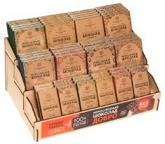
95 | Плакат Шоколад Добро (21*47 см) | 1 шт | 16р. | 16.0р. | 16.0р. | 16.0р. |  | 0р. | 0р.
96 | Воблер Шоколад Добро (9,5*9,5 см) | 1 шт | 12р. | 12.0р. | 12.0р. | 12.0р. |  | 0р. | 0р.
97 | Шоу-бокс деревянный Шоколад Добро | 1 шт | 650р. | 650.0р. | 650.0р. | 650.0р. |  | 0р. | 0р.
98 | Бирка "Поздравляю" | 1 шт | 5р. | 5р. | 5р. | 5р. |  | 0р. | 0р.
99 | Бирка "Прости" | 1 шт | 5р. | 5р. | 5р. | 5р. |  | 0р. | 0р.
100 | Бирка "С днём рождения" | 1 шт | 5р. | 5р. | 5р. | 5р. |  | 0р. | 0р.
101 | Бирка "С любовью" | 1 шт | 5р. | 5р. | 5р. | 5р. |  | 0р. | 0р.
102 | Бирка "Спасибо" | 1 шт | 5р. | 5р. | 5р. | 5р. |  | 0р. | 0р.
103 | Бирка "Хорошему человеку" | 1 шт | 5р. | 5р. | 5р. | 5р. |  | 0р. | 0р.
104 | Коробочка подарочная на 5 плиток по 50 гр | 1 шт | 30р. | 30р. | 30р. | 30р. |  | 0р. | 0р.

 | Доставка от 10000 руб. по Москве в пределах МКАД и по Санкт-Петербургу в пределах КАД бесплатна.
 | Бесплатная доставка распространяется только на шоколад.
 | Доставка до ТК Деловые линии, ПЭК, Энергия, Байкал-Сервис, СДЭК - бесплатна.
 | Рекомендуем ТК СДЭК. Быстро, не дорого и удобно. Находятся в черте города. Посмотреть ближайший к вам пункт вывоза: http://www.edostavka.ru/contacts.html
 | Вы всегда можете заказать доставку через удобную вам ТК, самостоятельно заказав забор груза со склада в г. Мценск Орловской области.
 | Доставка до других ТК нашим автотранспортом обговаривается индивидульно.

 | Контакты: Иванов Василий Тел: 8-804-333-68-44 звонок по Росии бесплатный! Тел./WhatsApp/Viber/Telegram: 8 (962) 475-20-55 E-mail: opt@chococraft.ru Сайт: www.chococraft.ru
 | 8-804-333-68-44
 | e-mail: opt@chococraft.ru
 | http://opt.chococraft.ru

